Hoja1
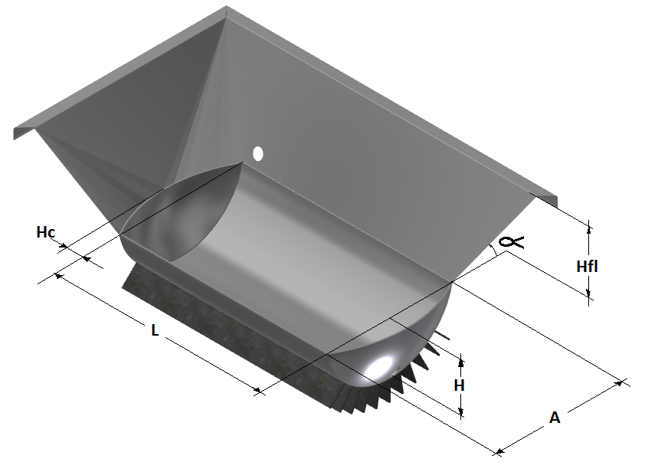
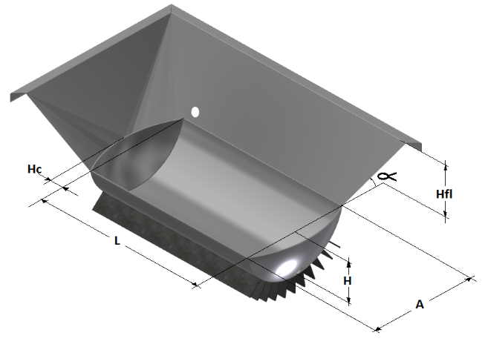
Semicilindrica Aleteada Evaporadora 2 |  |  |  |  |  |  |  | Semicilindrica Aleteada Evaporadora 1
A | 0.900 | m | R | 0.488 | m |  |  | A | 1.000 | m | R | 0.513 | m
h | 0.300 | m | d | 0.188 | m | x1 | 1.708 | h | 0.400 | m | d | 0.112 | m | x1 | 1.808
hc | 0.160 | m | ϴ | 2.352 | rad | x2 | 2.328 | hc | 0.180 | m | ϴ | 2.699 | rad | x2 | 2.768
L | 1.200 | m | s | 1.147 | m | A1 | 3.976 | L | 1.600 | m | s | 1.383 | m | A1 | 5.005
h fa | 1.000 | m | Asccil | 0.195 | m2 | R | 0.713 | h fa | 1.000 | m | Asccil | 0.298 | m2 | R | 0.784
Ang α | 1.187 | rad | Vcil | 0.234 | m3 | ϴ | 1.366 | Ang α | 1.187 | rad | Vcil | 0.477 | m3 | ϴ | 1.382
N Aletas | 7.000 | Ad | Acil | 1.376 | m3 | Ax | 0.098 | N Aletas | 12.000 | Ad | Acil | 2.213 | m3 | Ax | 0.123
h Al | 0.100 | m | Rca | 0.823 | m | A2 | 1.277 | h Al | 0.100 | m | Rca | 0.820 | m | A2 | 1.846
ATC | 1.885 | m2 | Vsc | 0.062 | m3 | V | 2.502 | ATC | 2.937 | m2 | Vsc | 0.077 | m3 | V | 3.297
VTJ | 0.272 | m3 | Vca | 0.019 | m3 |  |  | VTJ | 0.537 | m3 | Vca | 0.030 | m3
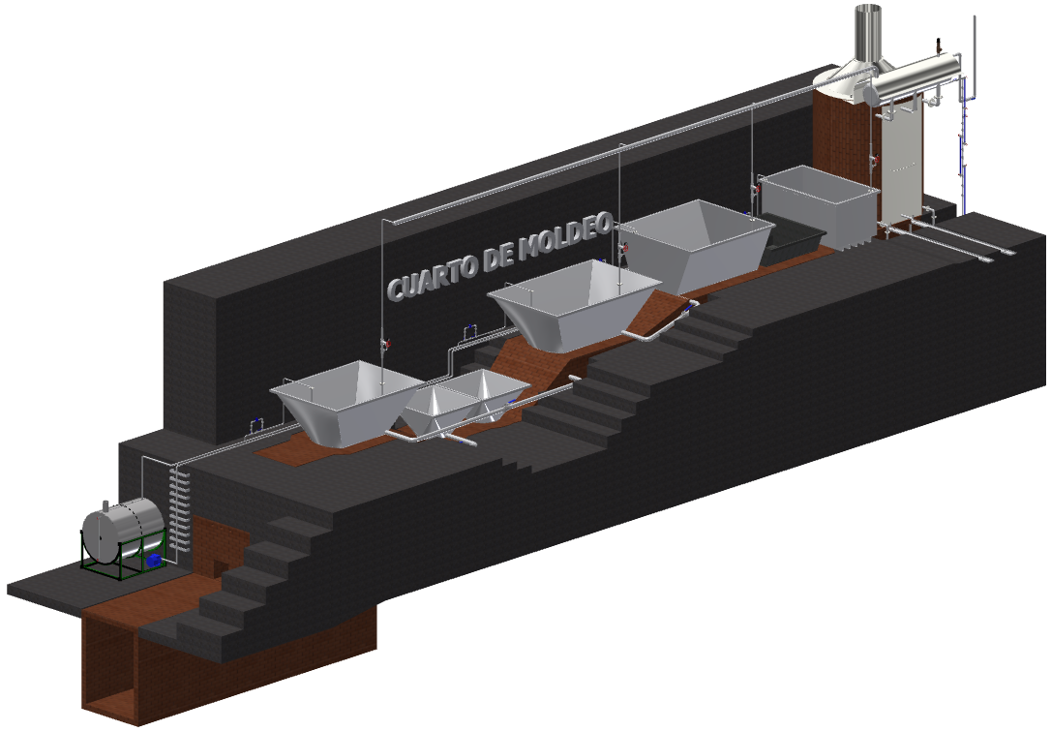
VFA | 2.502 | m3 | Asc | 0.827 | m2 |  |  | VFA | 3.297 | m3 | Asc | 0.927 | m2
VTPA | 2.774 | m3 | Aca | 0.254 | m2 |  |  | VTPA | 3.834 | m3 | Aca | 0.362 | m2

Area TTC | 3.565 | m2 |  |  |  |  |  | Area TTC | 6.777 | m2

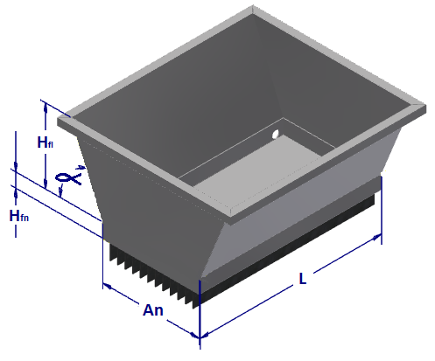
Semiesferica Concentradora |  |  |  |  |  |  |  | Plana Aleteada Clarificadora
H fn | 0.300 | m |  |  |  |  |  | H fl | 1.000 | m
A | 0.700 | m |  |  |  |  |  | H fn | 0.100 | m
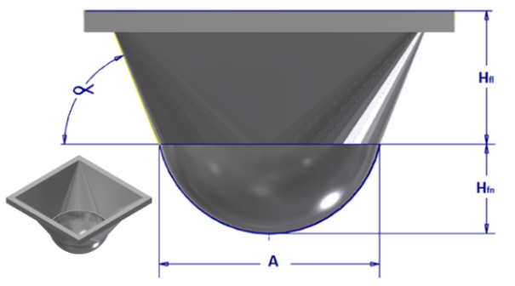
R | 0.354 | m |  |  |  |  |  | Ang α | 1.187 | rad
 |  |  |  |  |  |  |  | A | 1.200 | m
h fa | 0.650 | m | A1 | 0.385 |  |  |  | L | 2.200 | m
Ang α | 1.187 | rad | x | 1.225 |  |  |  | N Aletas | 20.000 | Ad
 |  |  | A2 | 1.501 |  |  |  | h Aletas | 0.100 | m
VTJ | 0.072 | m3 | V | 0.573 |  |  |  | Area | 3.320 | m2
 |  |  |  |  |  |  |  | Volumen Fon | 0.264 | m3
VFA | 0.573 | m3 |  |  |  |  |  | Volumen total | 3.793 | m3

VTPA | 0.645 | m3 |  |  |  |  |  | % de Llenado | 7% | %

ATC | 0.668 | m2 |  |  |  |  |  | Area TTC | 12.120 | m2

Semiesferica Concentradora |  |  |  |  |  |  |  | Plana Aleteada Melotera
H fn | 0.300 | m |  |  |  |  |  | H fl | 0.500 | m
A | 0.700 | m |  |  |  |  |  | H fn | 0.100 | m
R | 0.354 | m |  |  |  |  |  | Ang α | 1.187 | rad
 |  |  |  |  |  |  |  | A | 1.200 | m
h fa | 0.650 | m | A1 | 0.385 |  |  |  | L | 1.200 | m
Ang α | 1.187 | rad | x | 1.225 |  |  |  | N Aletas | 10.000 | Ad
 |  |  | A2 | 1.501 |  |  |  | h Aletas | 0.100 | m
VTJ | 0.072 | m3 | V | 0.573 |  |  |  | Area | 1.920 | m2
 |  |  |  |  |  |  |  | Volumen Fon | 0.144 | m3
VFA | 0.573 | m3 |  |  |  |  |  | Volumen total | 0.985 | m3

VTPA | 0.645 | m3 |  |  |  |  |  | % de Llenado | 15% | %

ATC | 0.668 | m2 |  |  |  |  |  | Area TTC | 4.320 | m2

